Estadísticas
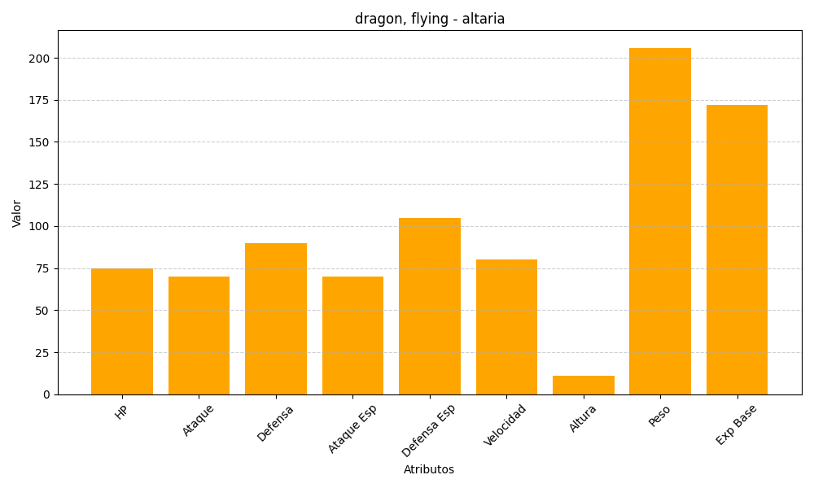
ID | Nombre | Tipo | HP | Ataque | Defensa | Ataque Especial | Defensa Especial | Velocidad | Altura | Peso | Experiencia Base
334 | altaria | dragon, flying | 75 | 70 | 90 | 70 | 105 | 80 | 11 | 206 | 172

